상품제안서
세인트나인 XC_M6_705-3 | 상품코드: F24054

 |  |  |  |  |  |  | 02-412-0044 | www.easy1.co.kr
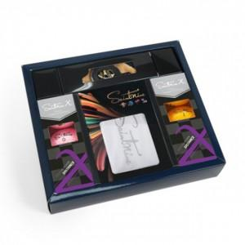

【상세/제작정보】 | 멀리 보내고 더욱 시원하게

【인쇄/포장옵션】 | / 포장불가능

【공급단가】 | 수량 | 50~ | 100~ | 500~ | 1,000~ | 2,000~
*VAT별도 | 단가 | 40,000원 | 39,360원 | 38,400원 | 37,440원 | 36,800원

【상품 URL】 | https://dev.easy1.co.kr:443/src/goods_detail.php?gdno=24054

